EAB、EAF型电机综合测试

1.电机装入综合测试台
2.装测试扣板
3.接电源线
DOOYA 作业指导书JS-9-1.361 C/01
适用类型：EAB、EAF型电机 | 制程站别：综合测试 | 人数：1 | 标准工时： | 日期：2018/12/11
作业步骤：

1.减速端装入测试台，行程端按钮朝上（电源线朝下）
4.电机通电
2.用手来回转动，使电机减速端卡进测试台方形槽中
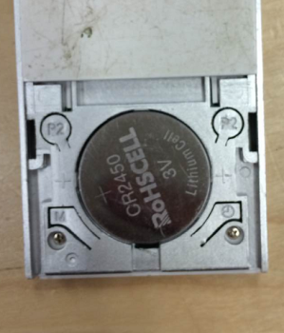
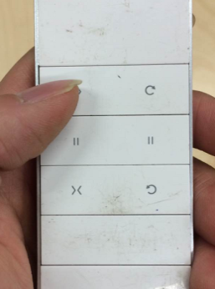
5.对码
x2
用遥控器进行对码操作：P2+P2+上，伴随电机声音及转动提示说明对码成功
★在中途不换遥控器情况下，此操作进行一次即可
3.电机卡入后，内齿套卡扣与测试台皇冠治具红色记号对齐，插入电机
4.完整插入效果
★先确认产品电压频率并调整好，再进行测试
6.进入设行程状态
方轴插入测试扣板
测试扣板贴平前盖板
按表格中的接线顺序进行接线，带插件的接插件治具测试
7.设置上行程
★电机电源线含接插件，接到综合测试台上的航空插头进行测试
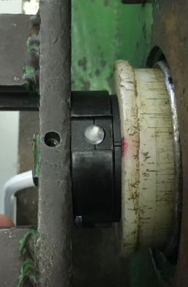  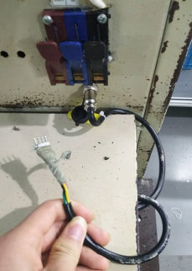 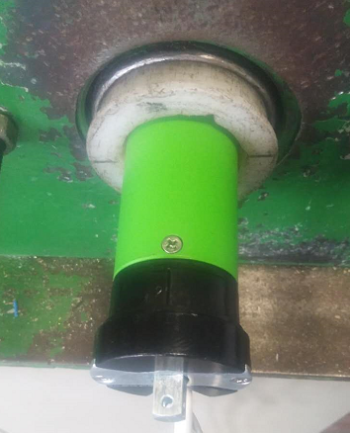 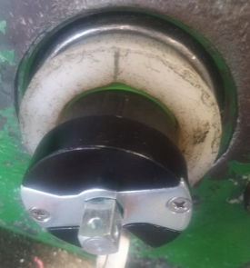

接通电源，电机上电伴随声音及转动提示
★根据电机型号不同，上电提示也有不同现象，具体可参照控制板规格书
8.设置下行程点
按遥控器下行键，砝码下行至地面后按停止键，电机停止运行。再长按5秒停止键，伴随电机声音及转动提示说明下行程点设置成功
9.测试上行提升力及验证上行程点
按遥控器上行键，测试电机提示力，及验证上行程点限位功能
★电机不能有拉不动现象
★客户专用电机要求专用遥控器，有对码、设行程、删行程、其他测试要求详见专用测试SOP或参照规格书
★电机测试上行拉起砝码时会出现遇阻停现象，可按发射器下行键再按上行键，电机可正常控制
用遥控器进行对码操作：P2+上+P2，伴随电机声音及转动提示说明进入设置行程状态
10.测试下行刹车及验证下行程点
刹车不能打滑
按遥控器下行键，在电机下行过程中按3次停止键，刹车不能有打滑现象并验证下行程点限位功能
★刹车不能打滑
按遥控器上行键，砝码上行至想要设置上行程点的位置时按停止键后，电机停止运行。再长按5秒停止键，伴随电机声音及转动提示说明上行程点设置成功
11.取出电机
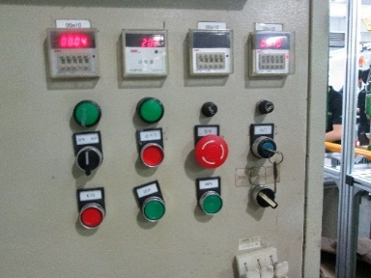

★上行程限位点必须高于计数开关，使砝码能顶到计数开关
计数开关
无须删除行程，砝码落地，按启动按钮，电机停止，取下电源线及扣板
★电机在出厂前要恢复出厂设置

